料金計算シミュレーション
■料金計算シミュレーション |  |  |  |  |  |  | 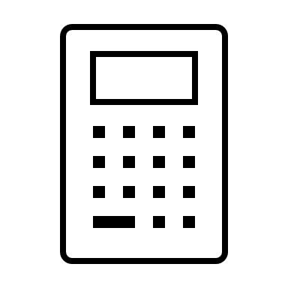

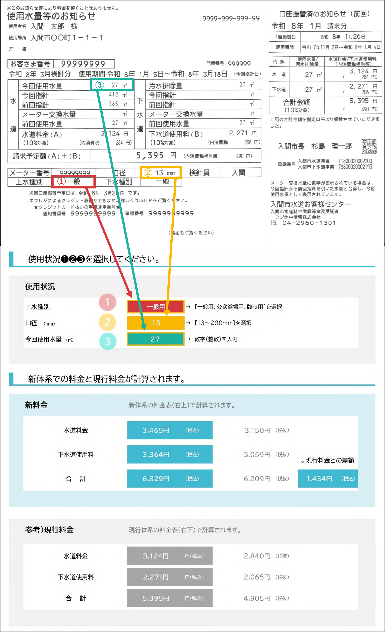

使用状況❶❷❸を選択してください。

使用状況

上水種別 | 一般用 | → ［一般用、公衆浴場用、臨時用］を選択

口径 (mm) | 13 | → ［13～200mm］を選択

今回使用水量 （㎥） | 27 | → 数字（整数）を入力

新体系での料金と現行料金が計算されます。

新料金 | 新体系の料金表（右上）で計算されます。

水道料金 | 3,465円 | （税込） | 3,150円 | （税抜）

下水道使用料 | 3,364円 | （税込） | 3,059円 | （税抜） | ↓現行料金との差額

合 計 | 6,829円 | （税込） | 6,209円 | （税抜） | 1,434円 | （税込）

参考）現行料金 | 現行体系の料金表（右下）で計算されます。

水道料金 | 3,124円 | 円（税込） | 2,840円 | （税抜）

下水道使用料 | 2,271円 | 円（税込） | 2,065円 | （税抜）

合 計 | 5,395円 | 円（税込） | 4,905円 | （税抜）

